Лист1
Таблица 1 |  |  |  | Исходные данные: |  |  | Пункт 9 |  |  | Пункт 10 |  | По графику:
№ | t, с | T, °C | T, к | Tкомн = | 299 | K | tk = | 140 | ± | 20 | с | (.) начала кристаллизации | t = 220
1 | 20 | 191 | 464.15 | Ma = | 0.05 | кг | Tk = | 435.65 | ± | 3.5 | кельв | (.) конца кристаллизации | t = 360
2 | 40 | 188 | 461.15 | Ma0 = | 0.055 | кг | x1 = | 0.185 |  |  | кельв/c
3 | 60 | 184 | 457.15 | C0 = | 230 | дж/(кг*к) | x2 = | 0.171 |  |  | кельв/c
4 | 80 | 180 | 453.15 | Ca = | 450 | дж/(кг*к) | x = | 0.178 | ± | 0.007 | кельв/с
5 | 100 | 177 | 450.15 |  |  |  | Qk = | 15926 | ± | 639 | дж/кг
6 | 120 | 173 | 446.15 |  |  |  | S2-S1 = | 2.011 | ± | 0.09 | дж*кг/кельв
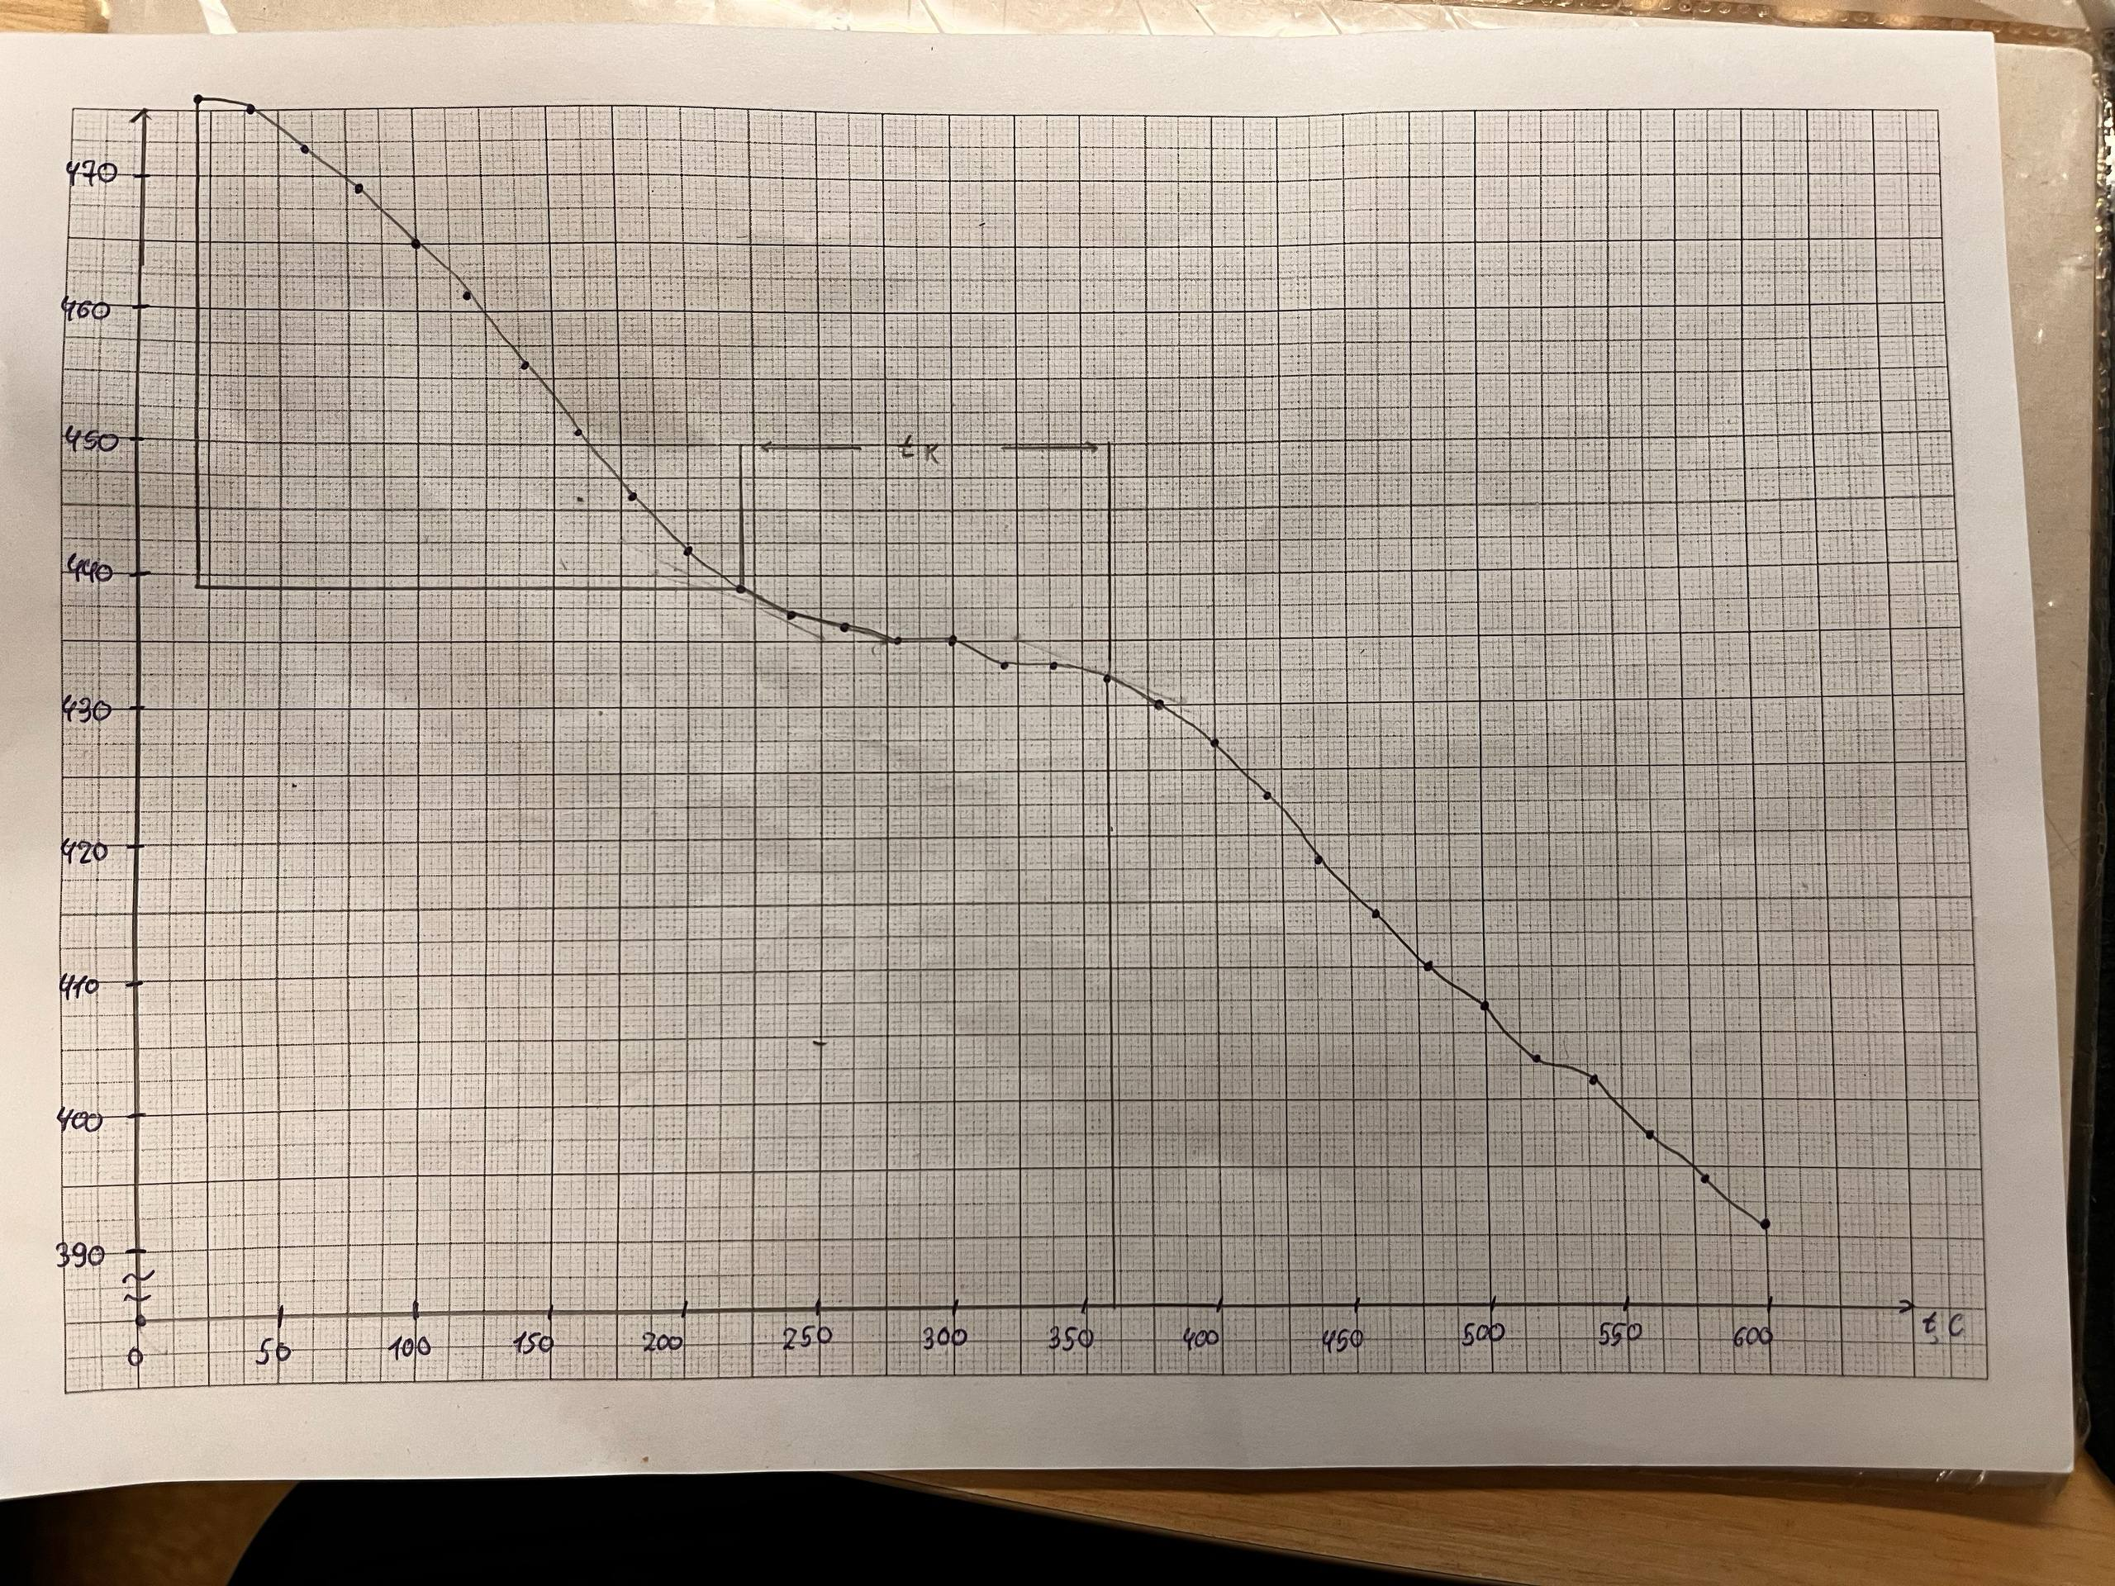
7 | 140 | 169 | 442.15
8 | 160 | 167 | 440.15
9 | 180 | 166 | 439.15
10 | 200 | 165 | 438.15
11 | 220 | 164 | 437.15
12 | 240 | 163 | 436.15 |  | Итог:
13 | 260 | 163 | 436.15 |  | Qk = (15926±639) | дж/кг
14 | 280 | 162 | 435.15 |  | S2-S1 = (2,01±0,09)
15 | 300 | 162 | 435.15 |  | Tk = (435,7±3,5) | кельв
16 | 320 | 161 | 434.15 |  | tk = (140±20) | c
17 | 340 | 159 | 432.15 |  | x = (0,178±0,007) | кельв/с
18 | 360 | 157 | 430.15
19 | 380 | 154 | 427.15
20 | 400 | 150 | 423.15
21 | 420 | 147 | 420.15
22 | 440 | 144 | 417.15
23 | 460 | 140 | 413.15
24 | 480 | 137 | 410.15
25 | 500 | 134 | 407.15
26 | 520 | 131 | 404.15
27 | 540 | 129 | 402.15
28 | 560 | 127 | 400.15
29 | 580 | 124 | 397.15
30 | 600 | 121 | 394.15

На это не | смотрите, | это для | графика | Если что могу объяснить,
 |  |  |  | зачем это нужно было мне
 | 600 |  | 70
(2 квадра) | 26 | (2 квадра) | 16
50 |  | 10
2.5 | time | 0.5 | Temperature
0 | 8 | 460 | 8.3
0 | 16 | 460 | 2.3
50 | 4 | 450 | 14.3
50 | 12 | 450 | 6.3
100 | 0 | 450 | 0.3
100 | 8 | 440 | 12.3
100 | 16 | 440 | 4.3
150 | 4 | 440 | 0.3
150 | 12 | 430 | 18.3
200 | 0 | 430 | 16.3
200 | 8 | 430 | 14.3
200 | 16 | 430 | 12.3
250 | 4 | 430 | 12.3
250 | 12 | 430 | 10.3
300 | 0 | 430 | 10.3
300 | 8 | 430 | 8.3
300 | 16 | 430 | 4.3
350 | 4 | 430 | 0.3
350 | 12 | 420 | 14.3
400 | 0 | 420 | 6.3
400 | 8 | 420 | 0.3
400 | 16 | 410 | 14.3
450 | 4 | 410 | 6.3
450 | 12 | 410 | 0.3
500 | 0 | 400 | 14.3
500 | 8 | 400 | 8.3
500 | 16 | 400 | 4.3
550 | 4 | 400 | 0.3
550 | 12 | 390 | 14.3
600 | 0 | 390 | 8.3

